Capa

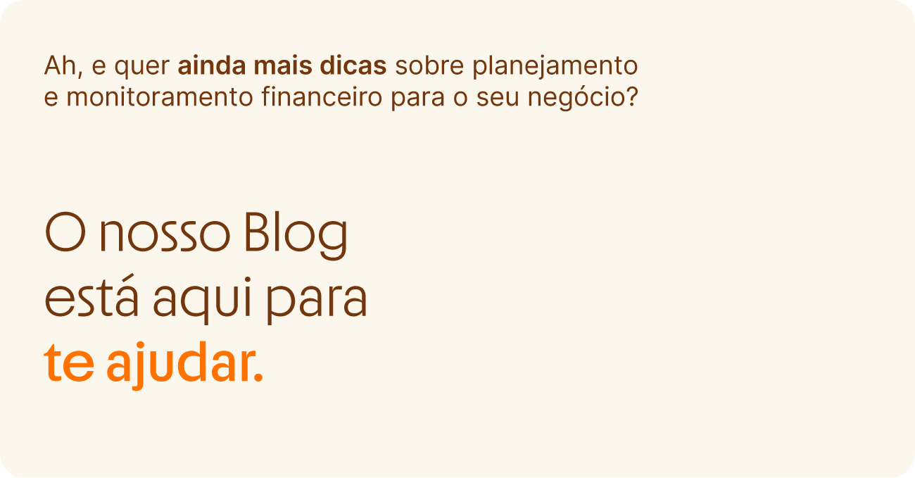


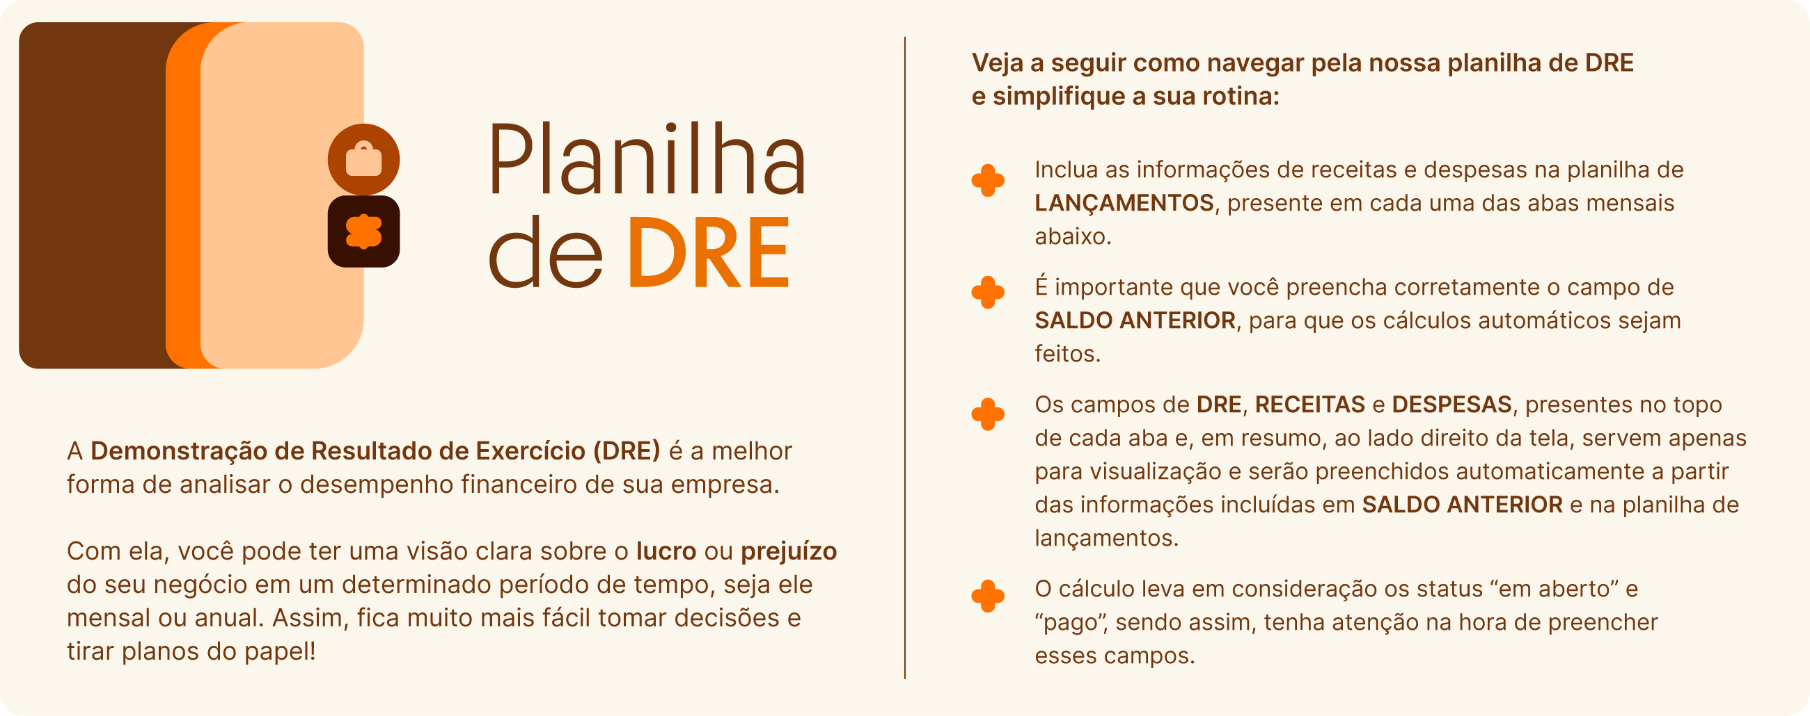
CAPA |

 | Links para blog
 | Links para blog

Fluxo de Caixa | (1) Nas abas seguintes devem ser feitas as inclusões de suas receitas e despesas. (2) Preencha corretamente a célula de "Saldo Anterior", para que os cálculos sejam feitos com base no plano de contas correspondente ao de sua empresa. (3) Os campos de DRE, RECEITAS e DESPESAS não precisam ser preenchidos, servem apenas para visualização de forma ampla o relatório de suas despesas e receitas conforme os lançamentos feitos. (4) O cálculo é feito para as situações "Em aberto" e "Pago".

